상품제안서
컬러 에코백 | 상품코드: F15618

 |  |  |  |  |  |  | 02-412-0044 | www.easy1.co.kr
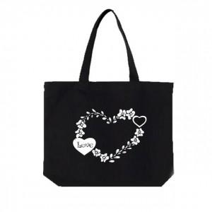

【상세/제작정보】

【인쇄/포장옵션】 | 실크 / OPP(비닐)

【공급단가】 | 수량 | 200~ | 300~ | 500~ | 1,000~ | 2,000~
*VAT별도 | 36*36*10 | 3,370원 | 3,250원 | 3,120원 | 3,000원 | 2,920원
 | 40*36*10 | 3,840원 | 3,700원 | 3,560원 | 3,420원 | 3,330원

【상품 URL】 | https://easy1.co.kr:443/src/goods_detail.php?gdno=15618

